Gambar 9.1
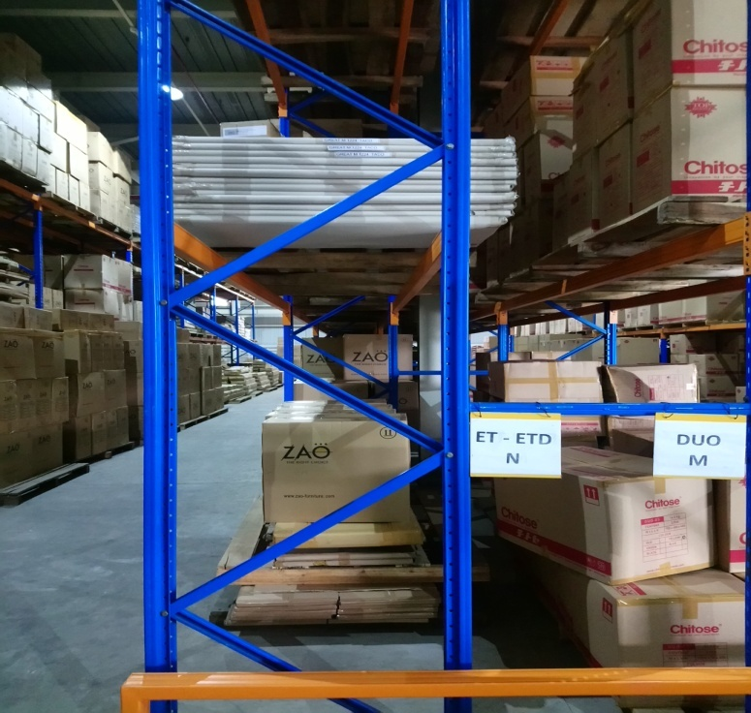
Lantai 1

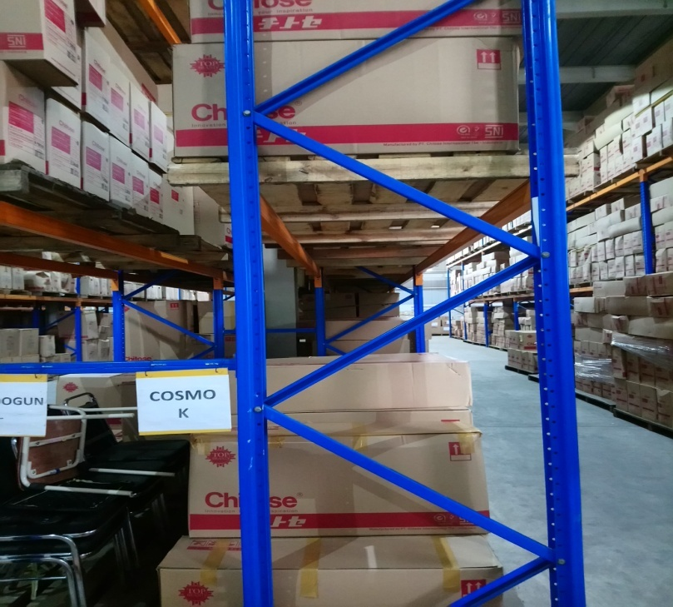
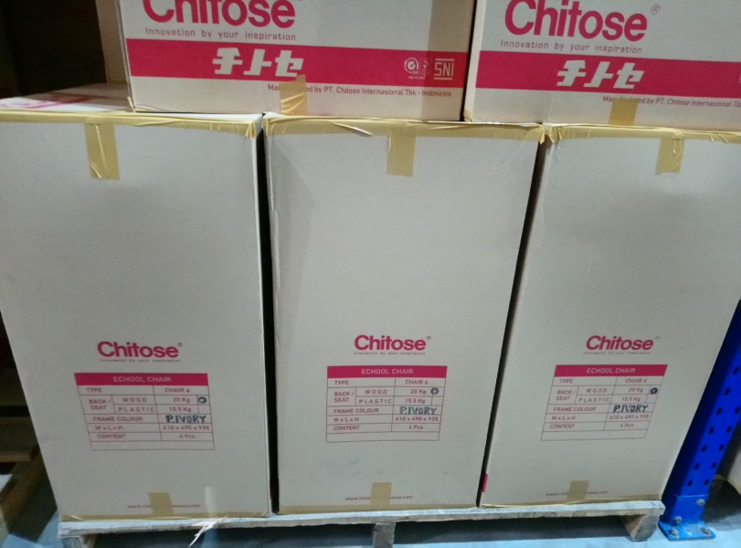

Area ET-ETD realiasi untuk ZAO | Area Cosmo terdapat Echool

